Sheet1
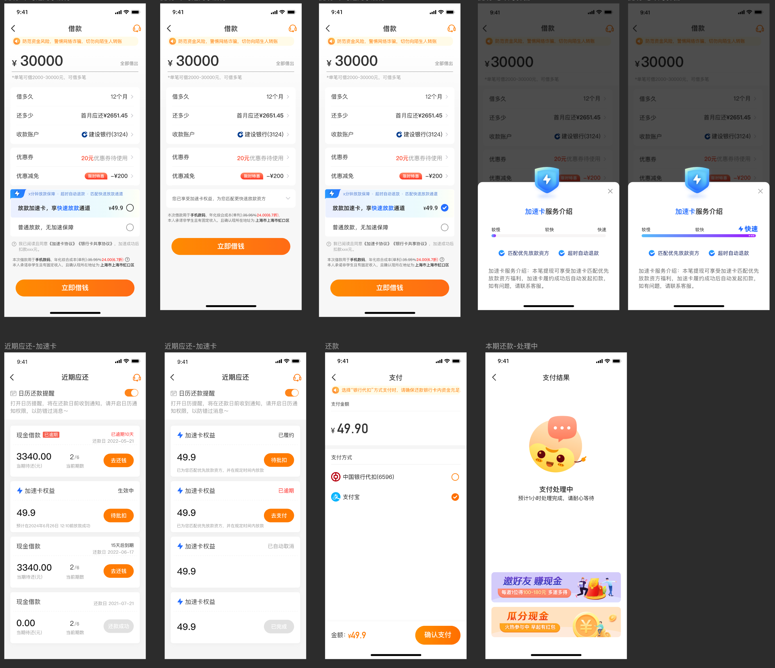
加速卡
上线时间 | 2024-07-12
价格档位 | 49.9、59.9、69.9
展示入口 | 豆豆钱会员（含试用）——借钱页
权益内容 | 优先匹配放款方，加速放款（5分钟，以页面展示为准） 权益生效条件：放款成功&放款时间-订单提交小于等于承诺时间
支付方式 | 自动批扣、主动支付（银行卡&支付宝） 权益生效后第4天默认发起批扣，批扣时间15：00，连续扣款5天，每天一次； 第一天批扣失败，加速卡订单默认展示逾期中，支持客户主动支付（在此之前不支持）； 第五天仍批扣失败，且客户未主动支付，默认取消订单。
是否支持取消 | APP不支持取消，仅客服端支持取消 加速卡收到加速卡权益款项之前且到期自动取消之前，优先挽留，挽留无果支持取消 放款失败、加速失败默认关闭订单，不会扣款。若客户进线咨询，优先引导客户刷新页面，无需操作取消 放款成功且加速成功，但未批扣成功，此时权益已生效。客户要求取消订单，按照退费流程优先婉拒，婉拒无果可协助取消。
是否支持退款 | 加速卡产生扣款是在权益生效后，不支持退款 一线需婉拒，婉拒无效升级主管，沟通无果可申请退款 线上退费失败，需走营业外参照会员流程，退费时效1-4个工作日到账

